TC_Sprint_III
Id | Titulo | Prioridad | Referencias | Descripción | Precondiciones | Pasos | Resultado Esperado | Creado por
TC00044 | Es posible crear un producto desde el usuario administrador | Alta | Issue#70 | El proposito de este caso de prueba es verificar que solo es posible realizar la creación de productos desde el usuario administrador | Haber realizado Login previamente con un usuario administrador | 1. Iniciar sesión con un usuario administrador |  | Daniela Muñoz
 |  |  |  |  |  | 2. Click en el botón "Administración" | El formulario de creación de productos deberia ser mostrado
 |  |  |  |  |  | 3. Llenar todos los campos del formulario | La información ingresada es mostrada en cada uno de los campos
 |  |  |  |  |  | 4. Click en el el botón crear | El siguiente mensaje debería mostrarse "Producto creado exitosamente"
TC00045 | No es posible crear un producto desde el usuario administrador | Baja | Issue#70 | El proposito de este caso de prueba es verificar que no es posible realizar la creación de productos aun realizando el proceso desde el usuario administrador | Haber realizado Login previamente con un usuario administrador | 1. Iniciar sesión con un usuario administrador |  | Daniela Muñoz
 |  |  |  |  |  | 2. Click en el botón "Administración" | El formulario de creación de productos deberia ser mostrado
 |  |  |  |  |  | 3. Solo llenar algunos campos del formulario | La información ingresada es mostrada en cada uno de los campos
 |  |  |  |  |  | 4. Click en el el botón crear | 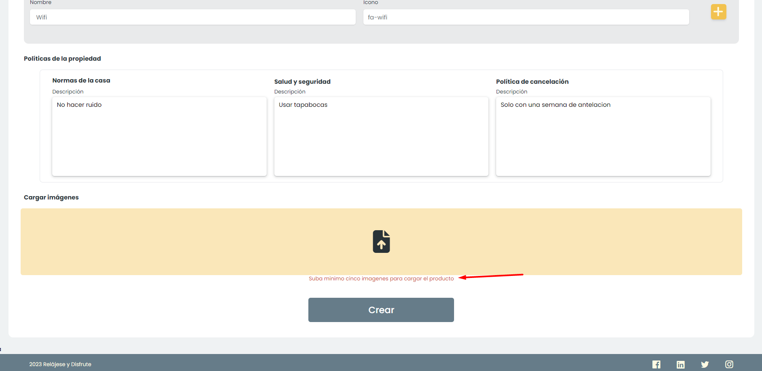 Se muestran los campos obligatorios que deben llenarse
TC00046 | Contenido del Formulario de creación de producto | Media | Issue#70 | El objetivo de este caso de prueba es verificar el contenido del formulario que permite la creación de un producto | Haber clickeado el botón "Administración" | 1. El titulo de la pagina esta presente | El titulo de la página es: “Administración de productos”. | Daniela Muñoz
 |  |  |  |  |  | 2. Prestar atención al contenido del formulario | 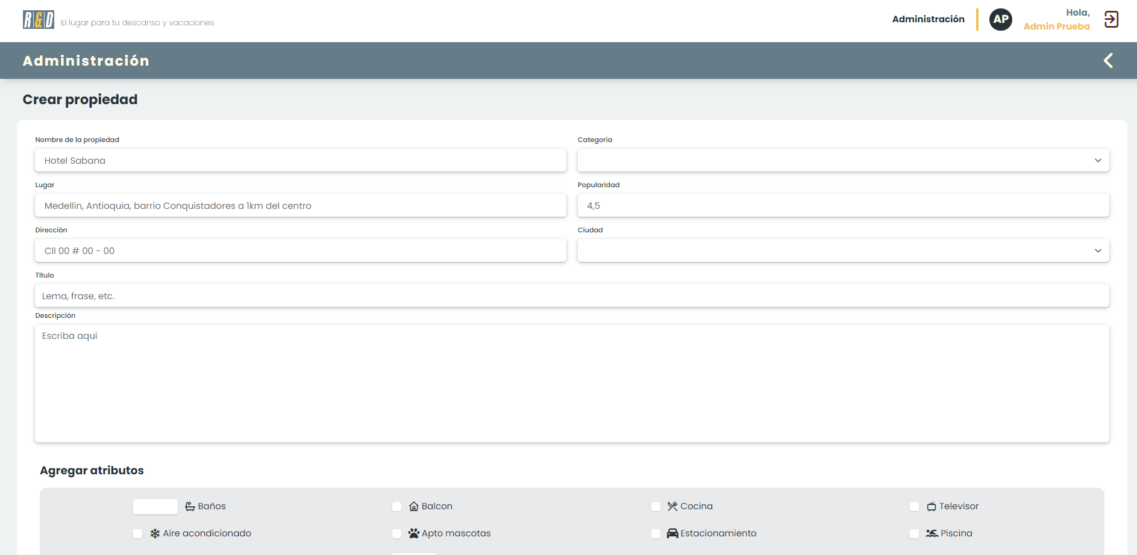 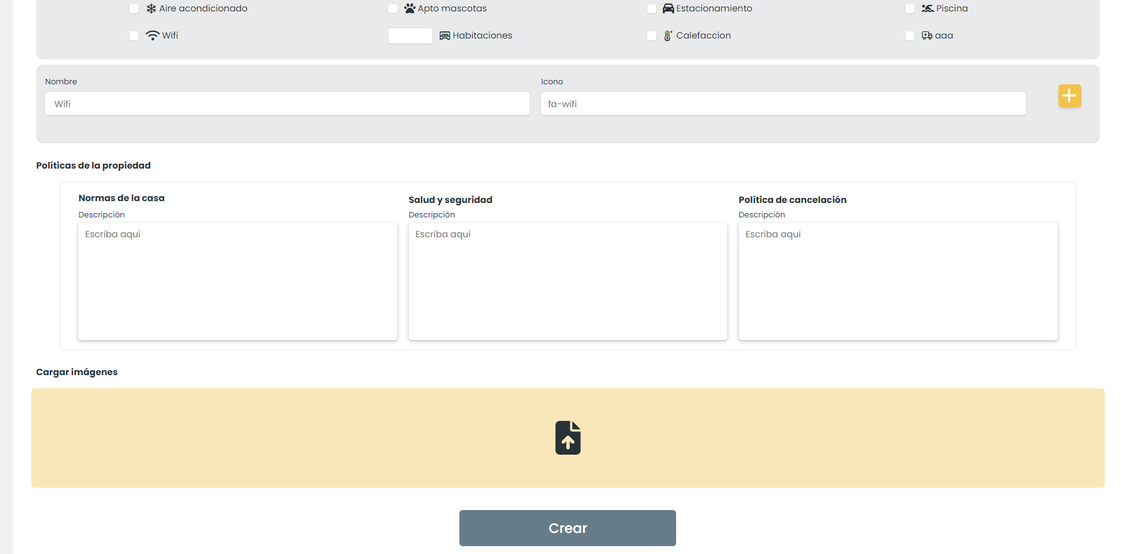 * Título del formulario: Crear producto * Nombre producto (input de type=”text”) * Categoría (select para escoger dentro de las diferentes categorías). * Ciudad (select para escoger dentro de las diferentes ciudades). * Descripción: (textarea) * Dirección: (input de type=”text”) * Latitud y longitud: - Latitud (input de type=”text”) - Longitud (input de type=”text”) * Agregar Atributos: * Nombre (input de type=”text”) * Imágenes: Input múltiple (input de type=”text”) * Políticas del producto: * Normas de la casa: (input de type=”textarea"). * Salud y seguridad: (input de type=”textarea"). * Políticas de cancelación: (input de type=”textarea"). * Botón “Crear”.
 |  |  |  |  |  |  |  | Daniela Muñoz
TC00047 | Contenido del Popup "Producto creado exitosamente" | Media | Issue#71 | El objetivo de este caso de prueba es verificar el contenido del Popup que confirma que un producto fue creado exitosamente | Haber completado el formulario creación de producto y clickeado el botón crear | 1. Rellenar el formulario para crear un producto y dar click en crear |  | Daniela Muñoz
 |  |  |  |  |  | 2. Presta atención al Popup que confirma la creación exitosa del producto | Un Popup con las siguiente scaracterísticas es mostrado: Icon Check Un mensaje de éxito: "Tu producto se ha creado con éxito"

Bug_reporting
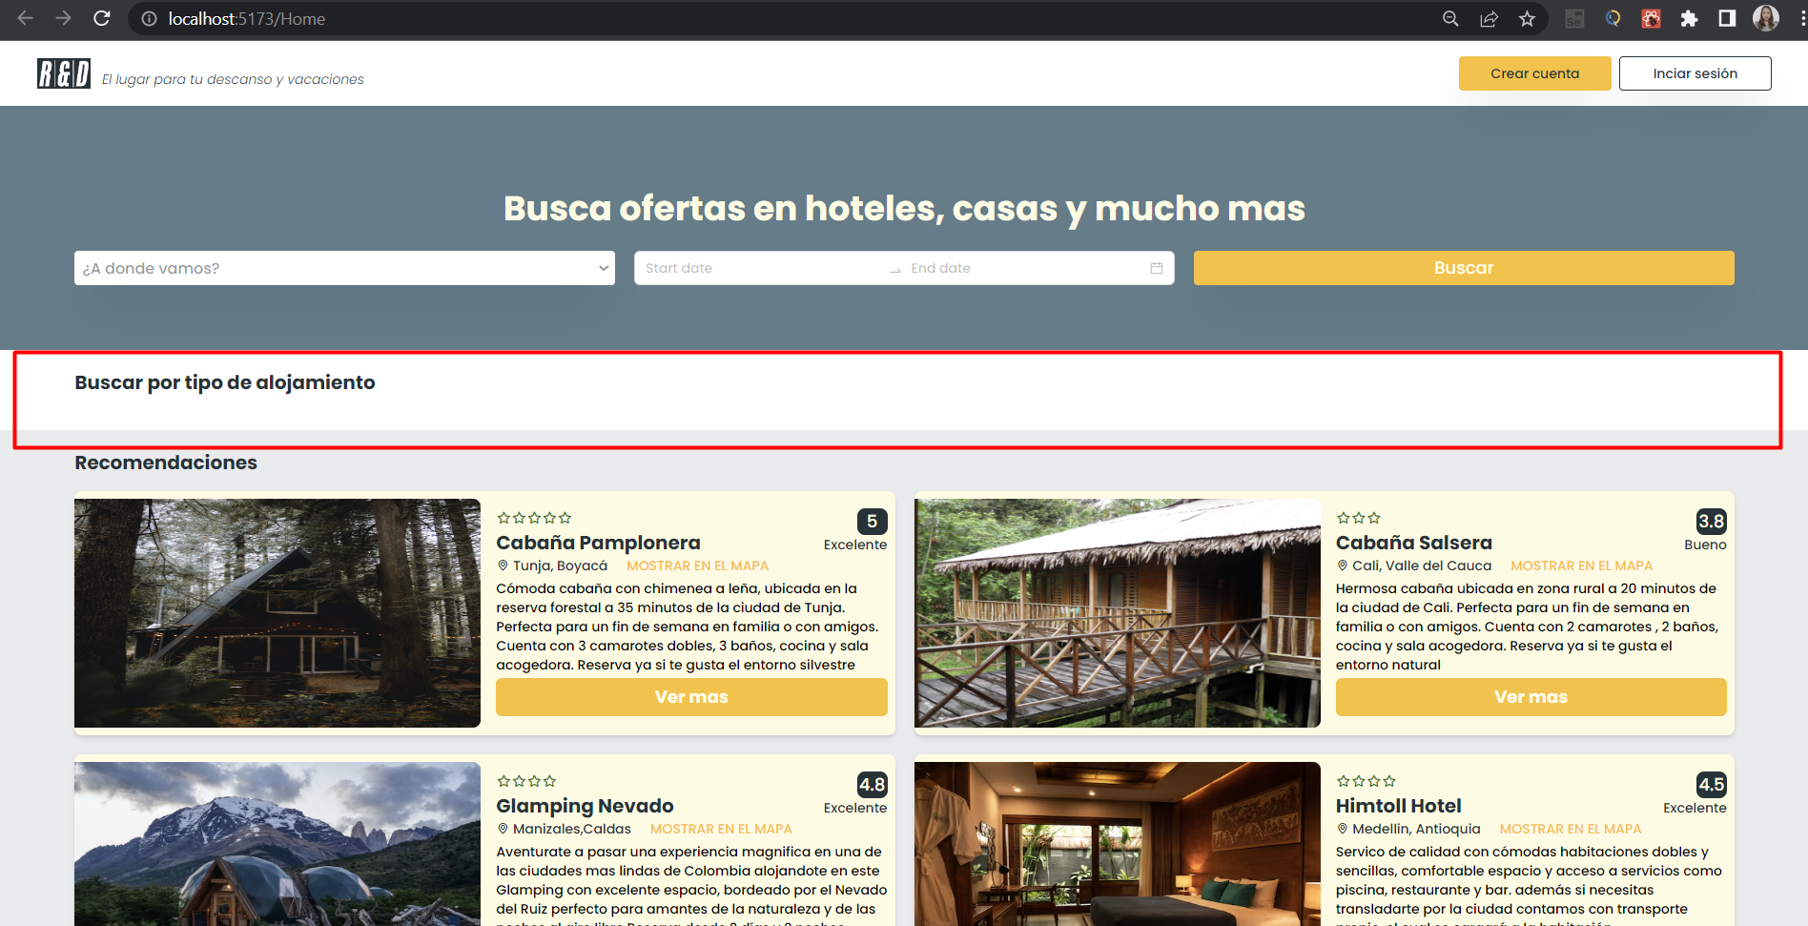
Bug reporting

 | ID: DF005 | ESTADO: Cerrado | PRIORIDAD: | SEVERIDAD:
 |  |  | Alta | Alta

 | FECHA: 07/03/2023 | REPORTADO POR: DANIELA MUÑOZ | ASIGNADO A: Luis Felipe Buitrago | AMBIENTE: Testing

 | TITULO/NOMBRE: El Popup que confirma que un producto fue creado exitosamente no es mostrado al crear un producto

 | DESCRIPCIÓN: Cuando un usuario administrador crea un producto, el Popup que confirma el registro exitoso no se está mostrando

 | PASOS PARA REPRODUCIR EL DEFECTO: 1. Ingresar al aplicativo de Relax and Enjoy 2. Iniciar sesión desde el perfil administrador 3. Click en la opción "Administrador" que se encuentra en el Header 4. Llenar todos los campos del formulario "Crear propiedad" 5. Click en el botón "Crear"

 | RESULTADO ACTUAL: Al presionar el botón "Crear" el usuario no visualiza el Popup de creación exitosa del producto, sino que permanece en la página de crear propiedad

 | RESULTADO ESPERADO: El usuario debería poder visualizar un Popup que confirme que su producto fue creado exitosamente

 | EVIDENCIA:

